세율(배포용)
 |  |  |  |  |  |  |  |  |  |  |  |  | ★ 2016.4.1.이후 업무용승용차 주행일지 작성 |  |  |  |  |  |  |  |  |  |  |  |  | ※ 퇴직연금 IRP의무이전 예외사유 - 가입자가 55세 이후 퇴직,퇴직급여액 300만원(2015.12.11.前 150만원)이하
【 Tax Rate 】 |  |  |  | 소득세는 【지방소득세10%별도】 |  |  |  |  |  |  |  |  | 당좌대출이자율 4.6%(가지급금☞이자수익,인정상여,이자비용부인,신용평가,건설등 면허 자산 부인) |  |  |  |  |  |  |  |  | 2012.7.26.이후 근로자퇴직금 중간정산금지(가지급금)/인정이자지급명세서주의 |  |  |  |  |  |  |  |  |  |  |  |  |  |  | 임원퇴직지급규정 없는 경우->퇴직직전1년총급여 X 1/10 X 근속개월수 |  |  |  |  |  |  |  |  |  |  |  |  |  | 세무카페 |  |  |  |  |  |  |  | http://cafe.daum.net/transtax |  |  |  | 임원의 퇴직급여
2015.1.1.이후 원천징수 내국법인지방소득세(이자·배당) 10% 특별징수 개정 / 2016년이후 임원퇴직금 연봉제전환 금지 |  |  |  |  |  |  |  |  |  |  |  |  |  |  |  |  |  |  |  |  |  |  | 법인 비사업용토지·주택 (2014.1.1.이후 10%(미등기40%)추가과세.(2009.3.16~2012.12.31.) 취득·양도 과세특례 |  |  |  |  |  |  |  |  |  |  |  |  |  |  |  |  |  |  |  |  |  |  |  |  |  |  |  |  |  |  | 2016-11-25 |  |  |  |  |  |  |  |  | 구분 | 2011.12.31. 이전 근속 귀속분 |  |  | 2012.1.1. 이후 근속 귀속분
1.법인소득세 세율(법인세법 제55조) - 12월말 법인 3월신고납부/4월 지방소득세(법인세분)신고납부 |  |  |  |  |  |  |  |  |  |  |  |  |  |  |  |  |  |  | 특수관계법인 거래 이익 증여세부과 증여의제이익(일감몰아주기) 정상거래비율 30% => 15%(2013년) |  |  |  |  |  |  |  |  |  |  |  |  |  |  |  |  |  |  |  |  |  |  |  |  |  |  |  |  |  |  |  |  |  |  |  |  |  |  | 선우회계법인 천안 주황규팀장 : 070-7836-1641 |  |  |  |  |  | ⓐ2011.12.31일에 퇴직하였다고 가정할 때 지급받을 퇴직급여 |  |  | 해당 임원 퇴사일까지의 퇴직소득금액 - ⓐ = 금액 중 아래 계산식에 따라 계산금액의 한도초과한 금액 (초과금액 근로소득에 해당)
2008년 귀속 |  |  |  |  |  |  |  |  | 2009년 귀속 |  |  |  |  | 2016년 업무용 승용차 비용처리 제한 |  |  |  |  |  |  |  | 2010년~2011년귀속 |  |  |  |  |  | 개인사업자 업무용승용차매각차익 과세(2016년성실/2017년복식) |  |  |  |  |  |  |  | 2012년 귀속 이후 |  |  |  |  |  | 당좌대출이자율 4.6% |  |  |  |  |  |  | □ 중소·중견기업 완화(상증법 §45의3) |  |  |  |  |  |  |  |  |  |  |  |  |  |  | 정관(위임주총)규정 ○ |  | 정관규정 X | 정관(위임주총)규정 ○ | 정관규정 X
과세표준 |  |  |  | 세율 |  | 누진공제 |  |  | 과세표준 |  |  |  |  |  |  |  | 세율 | 누진공제 |  |  |  | 과세표준 |  |  |  |  |  |  |  | 세율 |  | 누진공제 |  |  |  | 과세표준 |  |  |  |  |  |  | 세율 | 누진공제 |  |  |  |  | ○ 중소기업간 거래는 과세제외 |  |  |  |  |  |  |  |  |  |  |  |  |  | 세법상 퇴직소득 한도 | (제대로된) 정관의 퇴직급여지급규정대로 배수인정 |  | 퇴직 직전 1년간 총급여 X 1/10 X근속연수 | 퇴직한 날부터 소급하여 3년 동안 지급받은 총급여의 연평균 환산액주1) X 1/10 X 2012년 1월 1일 이후의 근속연수주2) X 3 | 퇴직 직전 1년간 총급여 X 1/10 X근속연수
초과 |  | 이하 |  |  |  |  |  |  | 초과 |  |  |  | 이하 |  |  |  |  |  |  |  |  | 초과 |  |  |  | 이하 |  |  |  |  |  |  |  |  |  | 초과 |  |  |  | 이하 |  |  |  |  |  |  |  |  | ○ 중소·중견법인에 대한 정상거래비율
0 | ~ | 200,000,000 |  | 11% |  | - |  |  | 0 |  |  | ~ | 200,000,000 |  |  |  | 11% | - |  |  |  | 0 |  |  | ~ | 200,000,000 |  |  |  | 10% |  | - | 11.0% |  |  | 0 |  |  | ~ | 2억원 |  |  | 10% | - |  |  |  | 11.0% | ·한계보유비율 추가 완화
200,000,000 | ~ | ↗ |  | 25% |  | -28,000,000 |  |  | 200,000,000 |  |  | ~ | ↗ |  |  |  | 22% | -22,000,000 |  |  |  | 200,000,000 |  |  | ~ | ↗ |  |  |  | 22% |  | -24,000,000 | 24.2% |  |  | 2억원 |  |  | ~ | 2백억원 |  |  | 20% | -20,000,000 |  |  |  | 22.0% | 구분 |  |  |  | 정상거래비율 |  |  | 한계보유비율
◆ 2010년 12월1일 부터 4인이하 퇴직금제도 확대(대상근로자:'2010.12.1.이후 1년 이상 동일한 사업장에서 계속 근무한 근로자 |  |  |  |  |  |  |  |  |  |  |  |  |  |  |  |  |  |  |  |  |  |  |  |  | 농협수협등조합법인 당기순이익-세율 9% |  |  |  |  |  |  |  |  |  |  | 2백억원 |  |  | ~ | ↗ |  |  | 22% | -420,000,000 |  |  |  | 24.2% | 일반법인 |  |  |  | 30% |  |  | 3%
- 단계적 상향 ◈ 2010.12.1.~2012.12.31. 근무기간:법정적립금 수준의 50 ◈ 2013.1.1 이후 근무기간: 법정 적립금 수준의 100 |  |  |  |  |  |  |  |  |  |  |  |  |  |  |  |  |  |  |  |  |  |  |  |  |  |  |  |  | 소규모사업자 지원검토 |  |  |  | ★ 4대보험 사업장성립신고(일용직만있어도 성립신고) |  |  |  |  |  |  |  |  |  |  |  |  |  |  |  | 중소·중견법인 |  |  |  | 50% |  |  | 10%
2.법인 최저한 세율(조특법 제132조 1항) |  |  |  |  |  |  |  | http://www.nts.go.kr/cal/cal_06.asp |  |  |  |  |  |  | 3.원천징수(개인)지방소득세10%별도 세부사항-(소득세법제 129조)참조 |  |  |  |  |  |  |  |  |  |  |  |  |  |  |  | ※4대보험가입요건 검토 要 ※ |  |  |  | ★ (귀속기준)다음달 15일까지 일용근로내용확인서 제출(고용안정센터) |  |  |  |  |  |  |  |  |  |  |  |  |  |  | * 중견법인 : 매출액 5천억원 미만 |  |  |  |  |  |  |  |  |  |  |  |  | 초과액 | N/A |  | 동 한도를 초과하는 금액은 손금불산입하고 상여처분 | 근로소득(정관에 정하여진 금액을 손금산입 한도) | 동 한도를 초과하는 금액은 손금불산입하고 상여처분
구분 | 과세표준 |  |  |  | 2008년 |  | 2009년 | 2010년 | 2013년 |  | 2014년 |  |  | 이하원천NO |  | 구분(지방소득세 10% 별도) |  |  |  |  | 세율 |  | 구분(지방소득세 10% 별도) |  |  |  |  |  | 세율 |  |  | 일용근로자 |  |  |  | 세율 | 원천세 비과세구분 |  |  |  |  |  | 비과세 초과분의 세율 |  |  |  |  |  |  | □ 증여이익 초과거래비율 계산시 중소·중견법인 |  |  |  |  |  |  |  |  |  |  |  |  | 주1) | 근무기간이 3년 미만인 경우에는 개월 수로 계산한 해당 근무기간을 말하며, 1개월 미만의 기간이 있는 경우에는 이를 1개월로 본다.
중소기업 | N/A |  |  |  | 8% |  | 8% | 7% | 7% |  | 7% |  |  | 33,330원 |  | 사업소득 |  |  |  |  | 3% |  | 비영업용대금이익(사채이자) |  |  |  |  |  | 25% |  |  | 2010년 일당지급(귀속월=지급월) |  |  |  | 8% | 127,770원 이하 |  |  |  |  |  | 3.6% |  | 0.36% |  | 3.96% |  |  | 과 일반법인간 차등 적용 |  |  |  |  |  |  |  |  |  |  |  |  | 주2) | 1년미만의 기간은 개월수로 계산하며, 1개월 미만의 기간이 있는 경우에는 이를 1개월로 본다.)
일반기업 | 100억 이하 |  |  |  | 13% |  | 11% | 10% | 10% |  | 10% |  |  | 공급20% |  | 사업소득(유흥주점봉사료) |  |  |  |  | 5% |  | 실지명의가 확인되지 아니하는 소득(이자) |  |  |  |  |  | 35% |  |  | 2010년 일정기간지급 |  |  |  |  | 10만원 이하 |  |  |  |  |  |  |  |  |  |  |  |  | ○ (일반법인) 1/2 적용
 | 1천억 이하 |  |  |  |  |  |  | 11% | 12% |  | 12% |  |  | 건25만원 |  | 기타소득(과세최저한-5만원이하) |  |  |  |  | 20% |  | 금융실명거래 및 비밀보장에 관한 법률 제5조 적용(이자) |  |  |  |  |  | 90% |  |  | 2011년이후 일당지급(귀속월=지급월) |  |  |  | 6% | 137,030원 이하 |  |  |  |  |  | 2.7% |  | 0.27% |  | 2.97% |  |  | ○ (중소·중견법인) 1/2 적용배제 |  |  |  |  |  |  |  |  |  |  |  |  | ★ 정관배율 규정있을 경우 임원 퇴직연금 가입시 적립비율때문에 연금사업자에 퇴직급여지급규정 제출
 | 1천억 초과 |  |  |  | 15% |  | 14% | 14% | 16% |  | 17% |  |  |  |  | 배당소득 |  |  |  |  | 14% |  | 그밖의 이자소득(금융기관 채권이자) |  |  |  |  |  | 14% |  |  | 2011년이후 일정기간지급 |  |  |  |  | 10만원 이하 |  |  |  |  |  |  |  |  |  |  |  |  | □ 증여이익계산방법
근로소득外 소득(연간7천2백)초과분 건강보험료 3.2604% 부과 (2012.9.1.시행) |  |  |  |  |  |  |  |  |  | 계 |  |  | 4대보험 |  |  | 사업자 |  | 장기요양(건X) |  | 근로자 |  |  | 장기요양 |  | 월최저 |  | 월최고 |  |  | 최저임금-(상여금,연장,야간근로수당,가족수당,교통비,급식비 등 제외),주휴수당(일주소정근로),연장·야간·휴일근로수당 유의 |  |  |  |  |  |  |  |  |  |  |  |  |  |  |  |  |  |  | 증여이익=세후이익x초과거래비율*x한계보유비율 초과지분율 |  |  |  |  |  |  |  |  |  |  |  |  |  | 법인세법 시행령 44조
산재모두가입 |  |  | 종업원 150인 미만 |  |  | 두루누리-10인미만,140만원미만 |  |  |  | 6.521% |  |  | 건강보험 2월보수총액 |  |  | 3.2604% |  |  |  | 3.2604% |  |  |  |  | 28만 |  | 7,810만 |  |  | ♣ 2016년 적용 최저임금 |  |  |  |  |  |  |  | ♣ 금융소득종합과세(이자+배당) 15.4%분리과세 기준 |  |  |  |  |  |  |  |  |  |  |  | *특수관계법인 매출비율-정상거래비율x1/2 |  |  |  |  |  |  |  |  |  |  |  |  | 소득세법 제22조
고용,산재 대표자 제외 |  |  | 국민,건강,고용 |  |  | 사업자 |  | 근로자 |  |  |  |  |  |  |  | 3.06% |  | 6.55% |  | 3.06% |  |  | 6.55% |  |  |  |  |  |  | . 주 40시간(209시간) 근무제 - 1,260,270원 |  |  |  |  |  |  |  | . 2012년도 - 4천만원 |  |  |  |  |  |  |  |  |  |  |  |  |  | ▶ 법인vs개인 세율만 단순비교 과표 ◀
국민연금 18세~60세 |  |  | 17.071% |  |  | 8.66% |  | 8.41% |  | 9% |  |  | 국민연금 |  |  | 4.5% |  |  |  | 4.5% |  |  |  |  | 28만 |  | 434만 |  |  | . 주 44시간(226시간) 근무제 - 1,362,780원 |  |  |  |  |  |  |  | . 2013년도 - 2천만원 (이자+배당) 초과분 종합소득세신고 |  |  |  |  |  |  |  |  |  |  |  |  |  | 18,000,000
4.종합소득세 세율(소득세법 제55조) - 5월 신고납부,성실은 6월 |  |  |  |  |  |  |  |  |  | 1.55% |  |  | 고용보험 2월보수총액 |  |  | 0.9% (150인미만) |  |  |  | 0.65% |  |  |  |  | 산재업종별다름 |  |  |  |  | . 최저임금 시급-6,030원(일급 8시간 기준 48,240원) 위반시 3년 이하의 징역 또는 2천만원이하의 벌금부과, 병과 가능 |  |  |  |  |  |  |  |  |  |  |  |  |  |  |  |  |  |  | 개인사업자 2015년귀속 전자T/S발행 3억(2016.7.1.) |  |  |  |  |  |  |  |  |  |  |  | 6,030 | 6,030 | ■ 임원 및 근로자의 퇴직급여 과세방법
2008년 귀속 (사부근연기이배/퇴양) |  |  |  |  |  |  |  |  | 2009년귀속 |  |  |  | 연금,고용 월보수140만원미만,10명미만-40%(신규60%)지원 |  |  |  |  |  |  |  |  | 2010년~2011년 귀속 |  |  |  |  |  |  | . 최근12개월간급여총액월평균금액 1억3,500만원 초과-종업원분지방소득세0.5% |  |  |  |  |  |  |  |  |  |  | 2012년 귀속 이후 |  |  |  |  |  |  | 2014년 귀속 이후 |  |  |  |  |  |  |  |  |  |  |  |  |  | 8시간 기준 | 8시간 기준 | 급여지급규정 |  | 임원.근로자 | 법인세법상 손비인정여부 | 소득세법상 과세방법
과세표준 |  |  |  | 세율 |  | 누진공제 |  |  | 과세표준 |  |  |  |  |  |  |  | 세율 | 누진공제 |  |  |  | 과세표준 |  |  |  |  |  |  |  | 세율 |  | 누진공제 |  | 과세표준 |  |  |  |  |  |  | 세율 |  | 누진공제 |  |  |  | 과세표준 |  |  |  |  |  |  |  | 세율 |  | 누진공제 |  |  |  | 일급 48,240원 | 일급 48,240원 | 규정 이내 |  | 임원.근로자 | ○ | 퇴직소득세
초과 |  | 이하 |  |  |  |  |  |  | 초과 |  |  |  | 이하 |  |  |  |  |  |  |  |  | 초과 |  |  |  | 이하 |  |  |  |  |  |  |  | 초과 |  |  |  | 이하 |  |  |  |  |  |  |  |  | 초과 |  |  |  |  | 이하 |  |  |  |  |  |  |  |  |  |  | 규정 초과 금액 |  | 근로자 | ○ | 근로소득세
0 | ~ | 12,000,000 |  | 8% |  | - |  |  | 0 |  |  | ~ | 12,000,000 |  |  |  | 6% | - |  |  |  | 0 |  |  | ~ | 12,000,000 |  |  |  | 6% |  | - | 6.6% | 0 |  |  | ~ | 12,000,000 |  |  | 6% |  | - |  |  | 6.6% | 0 |  |  |  | ~ | 12,000,000 |  |  | 6% |  | - |  |  | 6.6% | 주소정근로 40시간 | 주소정근로 44시간 |  |  | 임원 | X | 근로소득세
12,000,000 | ~ | 46,000,000 |  | 17% |  | -1,080,000 |  |  | 12,000,000 |  |  | ~ | 46,000,000 |  |  |  | 16% | -1,200,000 |  |  |  | 12,000,000 |  |  | ~ | 46,000,000 |  |  |  | 15% |  | -1,080,000 | 16.5% | 12,000,000 |  |  | ~ | 46,000,000 |  |  | 15% |  | -1,080,000 |  |  | 16.5% | 12,000,000 |  |  |  | ~ | 46,000,000 |  |  | 15% |  | -1,080,000 |  |  | 16.5% | 월환산기준시간수 209시간 | 월환산기준시간수 226시간
46,000,000 | ~ | 88,000,000 |  | 26% |  | -5,220,000 |  |  | 46,000,000 |  |  | ~ | 88,000,000 |  |  |  | 25% | -5,340,000 |  |  |  | 46,000,000 |  |  | ~ | 88,000,000 |  |  |  | 24% |  | -5,220,000 | 26.4% | 46,000,000 |  |  | ~ | 88,000,000 |  |  | 24% |  | -5,220,000 |  |  | 26.4% | 46,000,000 |  |  |  | ~ | 88,000,000 |  |  | 24% |  | -5,220,000 |  |  | 26.4% | 1,260,270원 | 1,362,780원
88,000,000 | ~ | ↗ |  | 35% |  | -13,140,000 |  |  | 88,000,000 |  |  | ~ | ↗ |  |  |  | 35% | -14,140,000 |  |  |  | 88,000,000 |  |  | ~ | ↗ |  |  |  | 35% |  | -14,900,000 | 38.5% | 88,000,000 |  |  | ~ | 300,000,000 |  |  | 35% |  | -14,900,000 |  |  | 38.5% | 88,000,000 |  |  |  | ~ | 150,000,000 |  |  | 35% |  | -14,900,000 |  |  | 38.5% | (주당유급주휴8시간 포함)
Individual Income Taxation of Korea : Financial Income(Interest Income,Dividend Income),Business Income,Wage&Salary Income,Pension Income,Other Income,Retirement Income,Capital Gains |  |  |  |  |  |  |  |  |  |  |  |  |  |  |  |  |  |  |  |  |  |  |  |  |  |  |  |  |  |  |  |  |  | 300,000,000 |  |  | ~ | ↗ |  |  | 38% |  | -23,900,000 |  |  | 41.8% | 150,000,000 |  |  |  | ~ | ↗ |  |  | 38% |  | -19,400,000 |  |  | 41.8%
...
 |  |  |  |  |  |  |  |  |  |  |  |  | ★ 2016.4.1.이후 업무용승용차 주행일지 작성 |  |  |  |  |  |  |  |  |  |  |  |  | ※ 퇴직연금 IRP의무이전 예외사유 - 가입자가 55세 이후 퇴직,퇴직급여액 300만원(2015.12.11.前 150만원)이하
과세표준 |  |  |  | 세율 |  | 누진공제 |  |  |  |  |  |  |  |  |  |  |  |  |  | 취득 |  |  |  | 상실 |  |  |  |  | 사업장신규 |  |  |  |  | 과세표준 |  |  |  |  |  |  | 세율 |  | 누진공제 |  |  |  | 2014.1.1.상속분부터(대통령이 정하는 중소기업)
초과 |  | 이하 |  |  |  |  |  |  | 국민연금천안아산지사 |  |  |  |  |  |  | 041) 550-8800 |  |  |  | 041) 901-5043 |  |  |  | 041) 901-5044 |  |  |  |  | 041) 901-5043 |  |  |  |  | 초과 |  |  |  | 이하 |  |  |  |  |  |  |  |  | ○ 매출액 3천억원 미만
0 | ~ | 1억 |  | 10% |  | - |  |  | 건강보험공단-천안지사 |  |  |  |  |  |  | 041) 570-9120 |  |  |  | 041) 850-4421 |  |  |  |  |  |  |  |  | 041) 850-4422 |  |  |  |  | 0 |  |  | ~ | 12,000,000 |  |  | 16% |  | - |  |  | 17.6% | ○ 공제율·공제한도 - 100%,최대 500억원
1억 | ~ | 5억 |  | 20% |  | -10,000,000 |  |  | 건강보험공단-아산지사 |  |  |  |  |  |  | 041) 538-5120~8 |  |  |  | 041) 850-4441 |  |  |  |  |  |  |  |  |  |  |  |  |  | 12,000,000 |  |  | ~ | 46,000,000 |  |  | 25% |  | -1,080,000 |  |  | 27.5% |  | * 10년이상:200억원,15년이상:300억원
5억 | ~ | 10억 |  | 30% |  | -60,000,000 |  |  | 천안고용안정센터 |  |  |  |  |  |  | 041) 620-7400 |  |  |  | 0505-130-2025 근로내용확인서 2026 |  |  |  |  |  |  |  |  |  |  |  |  |  | 46,000,000 |  |  | ~ | 88,000,000 |  |  | 34% |  | -5,220,000 |  |  | 37.4% |  | 20년이상:500억원
10억 | ~ | 30억 |  | 40% |  | -160,000,000 |  |  | 근로복지공단천안지사 |  |  |  |  |  |  | 1588-0075 |  |  |  | 0502-629-3100 , 0502-629-4100 |  |  |  |  |  |  |  |  |  |  |  |  |  | 88,000,000 |  |  | ~ | 150,000,000 |  |  | 45% |  | -14,900,000 |  |  | 49.5% | ○ 상속인의 배우자가 사전·사후요건
30억 | ~ | ↗ |  | 50% |  | -460,000,000 |  |  | 대전출입국관리사무소 천안출장소 |  |  |  |  |  |  | 041) 621-1346 |  |  |  | 한전 126 |  |  |  | KT 100 |  |  |  |  | 국세청콜센터 126 |  |  |  |  | 150,000,000 |  |  | ~ | ↗ |  |  | 48% |  | -19,400,000 |  |  | 52.8% |  | 충족시에도 가업상속공제 허용

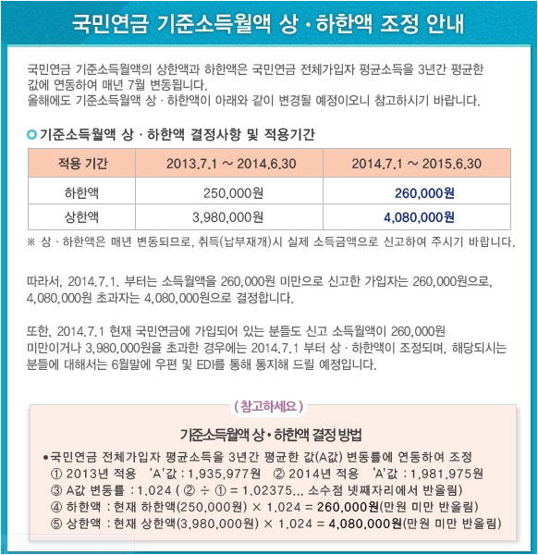
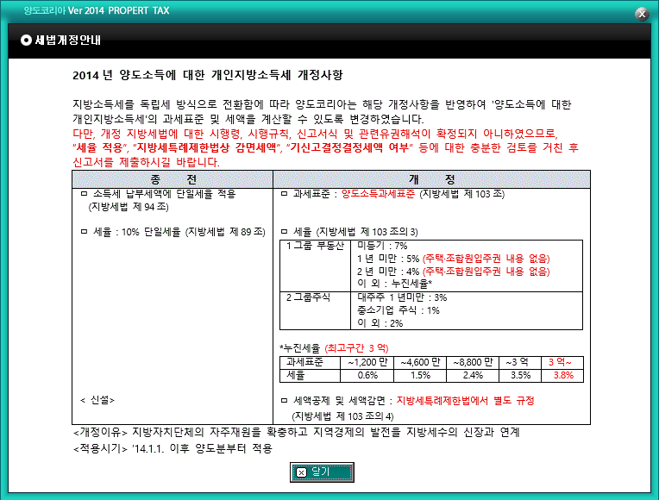

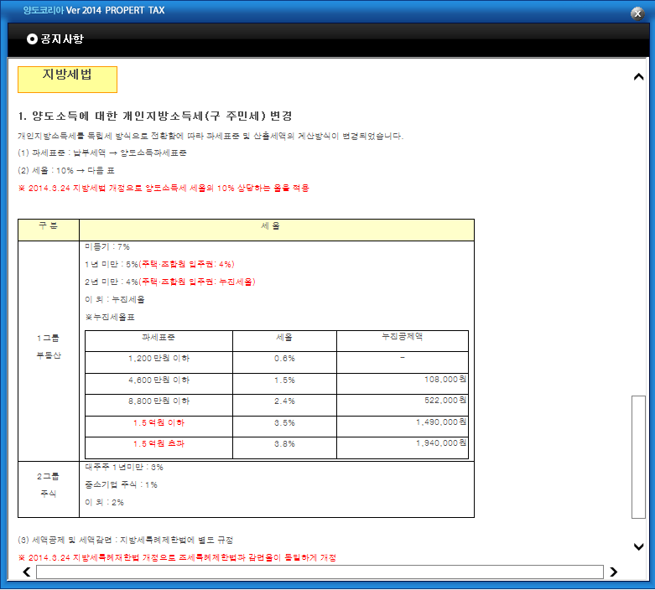
국민연금 기준소득월액 상•하한액 조정 안내

국민연금 기준소득월액의 상한액과 하한액은 국민연금 전체가입자 평균소득을
3년간 평균한 값에 연동하여 매년 7월 변동됩니다. 올해에도 기준소득월액
상ㆍ하한액이 아래와 같이 변경될 예정이오니 참고하시기 바랍니다.

○ 기준소득월액 상ㆍ하한액 결정사항 및 적용기간
...

